캐릭터
캐릭터 정보

모델링 예시 | 타입 | 이름 | 사이즈 | 체력 | 파일 네이밍 |  | 캐릭터 외관 정리

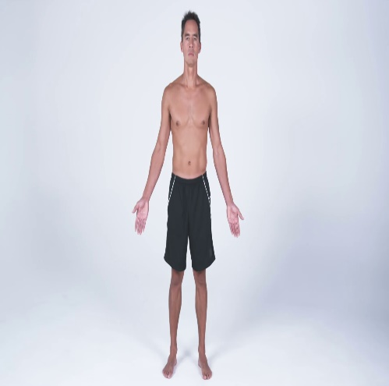 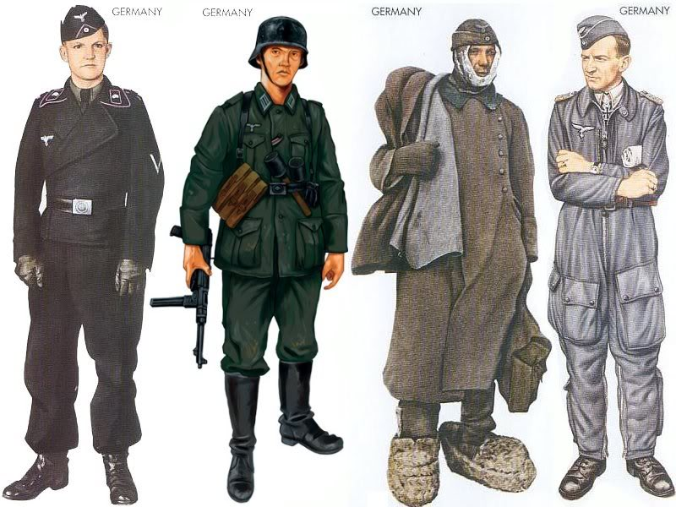 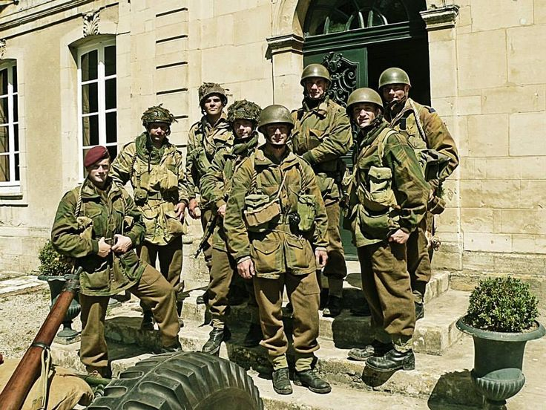 | 캐릭터 | 연합군 | 1 | 100 | US_Marine |  | 180의 키에 카키색(흙색)의 전투복을 입고 있으며 군청색의 전투모를 쓰고 있다. 백색의 피부색을 띠고 있으며 일본이 진주만을 습격한 12월의 생년월일을 가졌다.

 | 성별 | 영문 이름 | 키 | 국적 | 피부색 | 생년월일

 | 남 | John | 180 | 미국 | White | 1920.12.7

 | 애니메이션
 | IDLE |  | 숨쉬기 동작 애니메이션, 아무런 동작을 취하지 않고 있으며 대각선으로 발을 위치하고 다른 동작으로 즉시 변경 가능한 자세를 취하고 있다.
 | AIM_SHOT |  | 발포를 위하여 어깨에 총기의 개머리판을 견착 시키고 눈을 가늠쇠에 붙이고 있는 자세 AND 총기 별 방아쇠 위치가 달라 각기 다른 손가락 애니메이션 준비.
 | NON_AIM_SHOT |  | AIM_SHOT에 비해서는 정확도가 떨어지지만 별다른 자세를 취하지 않고 바로 총기를 발포하는 자세.
 | MELEE_ATTACK |  | 적과 근접전에 활용할 수 잇는 동작, 장전 딜레이가 긴 총기를 사용할 때 발포를 한 후 생기는 딜레이에 사용하여 딜레이를 줄일 수 있다.
 | SIT |  | 동작 시 기존 1/3 높이에서 1/2높이로 하체가 펴지며 웅크려 앉은 상태로 오른쪽 발부터 앞으로 나아간다.
 | BACK |  | 뒤로 움직이는 애니메이션을 추가하여 조심스럽게 후방을 확인하며 뒤로 이동하는 애니메이션.
 | WALK |  | 오른발 왼발 순으로 걸으며 총을 들고 경계하는 자세.
 | RUN |  | 총을 허리춤으로 당기며 약간 앞으로 상체를 숙이며 달리는 애니메이션.
 | SPRINT |  | 오른발 왼발 순으로 상체를 15도 숙이고 앞으로 전진한다.
 | 정리 |  | 애니메이션 : (왼쪽, 오른쪽, 전진, 후진) 모든 동작마다 4개의 애니메이션을 기본으로 제작하여 자연스러운 애니메이션 합성에 사용
 | 사운드 |  | 걷기, 뛰기, 발포, 밀리 어택, 앉기, 숨소리, 죽는 소리

인테리어
바로가기 목록 | 의자_01 | 의자_02 | 침대 | 책상 | 행거 | 소파_01 | 소파_02 | 조명_01 | 조명_02 | 선반 | 책 | 가로등 | 드럼통 | 펜스

인테리어 정보

모델링 예시 |  |  |  |  |  |  | 타입 | 이름 | 높이 | verts | 파일 네이밍 |  | 설명

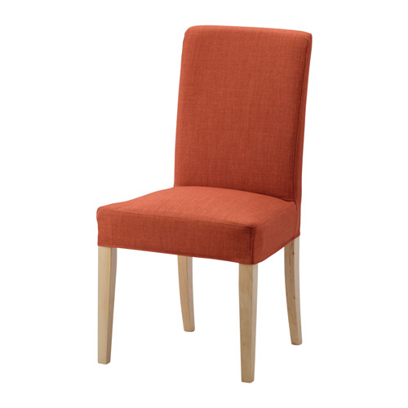 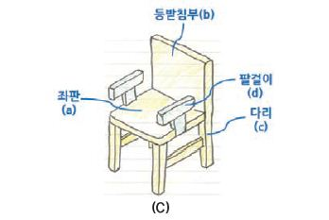 |  |  |  |  |  |  | 인테리어 | 의자_01 | 1/3 | 800 | chair_01 |  | 나무 다리 4개와 등받이를 가진 나무 의자

 |  |  |  |  |  |  | Material |  |  | 폴리곤

 |  |  |  |  |  |  | Wood |  |  | 300

 |  |  |  |  |  |  | 구성
 |  |  |  |  |  |  | 다리 * 4 |  | 4개의 길이가 같은 다리를 가진다.
 |  |  |  |  |  |  | 등받이 |  | 사각형의 나무 등받이
 |  |  |  |  |  |  | 팔걸이 * 2 |  | 등받이의 1/3 높이에서 뻗어 나온 팔걸이로 중간에 좌판과 이어진 받침히 존재한다.
 |  |  |  |  |  |  | 좌판 |  | 나무 재질의 Material, 4개의 길이가 같은 다리를 가진다.

바로가기 목록 | 의자_01 | 의자_02 | 침대 | 책상 | 행거 | 소파_01 | 소파_02 | 조명_01 | 조명_02 | 선반 | 책 | 가로등 | 드럼통 | 펜스

인테리어 정보

모델링 예시 |  |  |  |  |  |  | 타입 | 이름 | 높이 | verts | 파일 네이밍 |  | 설명

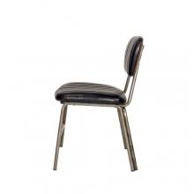 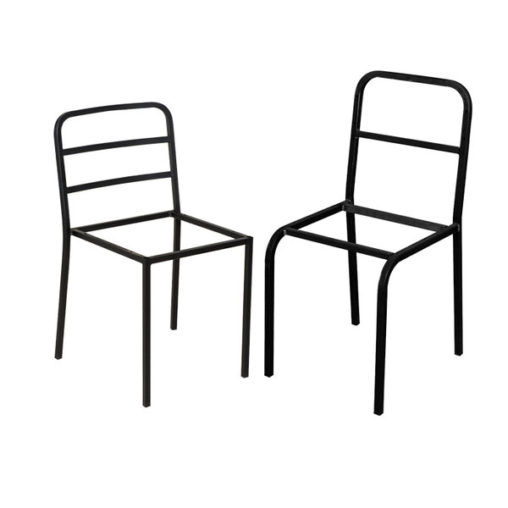 |  |  |  |  |  |  | 인테리어 | 철제의자 | 0.33333333333 | 800 | chair_02 |  | 철제 재질 의자로 오래되어 고장 난 의자로 활용 오래되 좌판이 부식된 의자 앉기는 힘들 것 같다.

 |  |  |  |  |  |  | Material |  |  | 폴리곤

 |  |  |  |  |  |  | Metal |  |  | 200

 |  |  |  |  |  |  | 구성
 |  |  |  |  |  |  | 다리 * 4 |  | 얇고 긴 철재질을 갖는다.
 |  |  |  |  |  |  | 등받이 |  | 쇠붙이의 텅 빈 골격만 가진 등받이
 |  |  |  |  |  |  | 팔걸이 * 2 |  | 허름함을 보여주기 위해 팔걸이 X
 |  |  |  |  |  |  | 좌판 |  | 철 재질 골격만 보인다.

바로가기 목록 | 의자_01 | 의자_02 | 침대 | 책상 | 행거 | 소파_01 | 소파_02 | 조명_01 | 조명_02 | 선반 | 책 | 가로등 | 드럼통 | 펜스

인테리어 정보

모델링 예시 |  |  |  |  |  |  | 타입 | 이름 | 높이 | verts | 파일 네이밍 |  | 설명

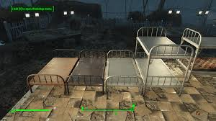 |  |  |  |  |  |  | 인테리어 | 침대 | 1/3 | 1200 | bed_01 |  | 차가움이 느껴지는 철재의 병원 침대 은색 빛의 보기만 해도 몸이 차가워지는것 같다.

 |  |  |  |  |  |  | Material | Color |  | 폴리곤

 |  |  |  |  |  |  | Metal | Silver |  | 500

 |  |  |  |  |  |  | 구성
 |  |  |  |  |  |  | 다리 * 4 |  | 4개의 길이가 같은 다리를 가진다.
 |  |  |  |  |  |  | 머리판 |  | 쇠창살 같은 분위기의 머리판
 |  |  |  |  |  |  | 매트리스 |  | X
 |  |  |  |  |  |  | 발판 |  | 머리판 보다 0.8배 작은 사이즈의 쇠창살

바로가기 목록 | 의자_01 | 의자_02 | 침대 | 책상 | 행거 | 소파_01 | 소파_02 | 조명_01 | 조명_02 | 선반 | 책 | 가로등 | 드럼통 | 펜스

인테리어 정보

모델링 예시 |  |  |  |  |  |  | 타입 | 이름 | 높이 | verts | 파일 네이밍 |  | 설명

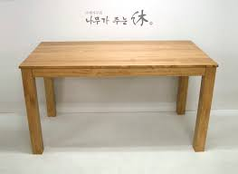 |  |  |  |  |  |  | 인테리어 | 책상 | 1.3333333333 | 1000 | desk_01 |  | 어두운 Brown의 색을 가진 나무 책상으로 오래되어 고풍보단 썩어 부러질듯한 느낌을 준다.

 |  |  |  |  |  |  | Material | Color |  | 폴리곤

 |  |  |  |  |  |  | Wood | 진한 갈색 |  | 500

 |  |  |  |  |  |  | 구성
 |  |  |  |  |  |  | 다리 * 4 |  | 책상의 다리 4개는 멀쩡하고 튼튼한 느낌을 준다.
 |  |  |  |  |  |  | 상 |  | 커다란 직사각형의 나무, 나무 재질이 느껴지는 Material을 사용

바로가기 목록 | 의자_01 | 의자_02 | 침대 | 책상 | 행거 | 소파_01 | 소파_02 | 조명_01 | 조명_02 | 선반 | 책 | 가로등 | 드럼통 | 펜스

인테리어 정보

모델링 예시 |  |  |  |  |  |  | 타입 | 이름 | 높이 | verts | 파일 네이밍 |  | 설명

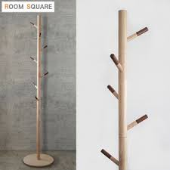 |  |  |  |  |  |  | 인테리어 | 행거 | 1 | 500 | hanger_01 |  | 나무 재질의 옷걸이로 금방이라도 부서질 것만 같다.

 |  |  |  |  |  |  | Material |  |  | 폴리곤

 |  |  |  |  |  |  | Wood |  |  | 100

 |  |  |  |  |  |  | 구성
 |  |  |  |  |  |  | 밑판 |  | 동그란 밑판
 |  |  |  |  |  |  | 봉 |  | 밑판과 연결된 나무 봉으로 얇아서 부러질 것 같다.
 |  |  |  |  |  |  | 걸이 |  | 겉옷을 걸 수 있는 걸이로 드문드문 봉에 있다.

바로가기 목록 | 의자_01 | 의자_02 | 침대 | 책상 | 행거 | 소파_01 | 소파_02 | 조명_01 | 조명_02 | 선반 | 책 | 가로등 | 드럼통 | 펜스

인테리어 정보

모델링 예시 |  |  |  |  |  |  | 타입 | 이름 | 높이 | verts | 파일 네이밍 |  | 설명

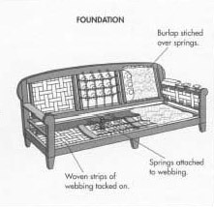 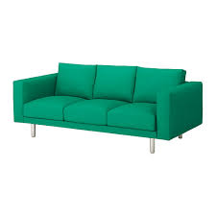 |  |  |  |  |  |  | 인테리어 | 소파_01 | 0.33333333333 | 1000 | sofa_01 |  | 쿠션이 3개 있는 전체적으로 어두운색의 소파 오래된 가죽의 소파 쿠션에 찢어진 흔적이 있다.

 |  |  |  |  |  |  | Material | Color |  | 폴리곤

 |  |  |  |  |  |  | leather | Dark brown |  | 500

 |  |  |  |  |  |  | 구성
 |  |  |  |  |  |  | 소파 다리 * 4 |  | 짧고 원통형의 노란색의 튼튼한 다리
 |  |  |  |  |  |  | 밑판 |  | Dark brown의 색, 소파의 쿠션을 얹을 수 있는 통 밑판
 |  |  |  |  |  |  | 등받이 * 3 |  | Dark brown의 색, 소파의 쿠션을 기댈 수 있는 등받이
 |  |  |  |  |  |  | 팔걸이 |  | Dark brown의 색, 소파의 좌우에 있는 팔걸이 두껍다.

바로가기 목록 | 의자_01 | 의자_02 | 침대 | 책상 | 행거 | 소파_01 | 소파_02 | 조명_01 | 조명_02 | 선반 | 책 | 가로등 | 드럼통 | 펜스

인테리어 정보

모델링 예시 |  |  |  |  |  |  | 타입 | 이름 | 높이 | verts | 파일 네이밍 |  | 설명

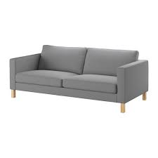 |  |  |  |  |  |  | 인테리어 | 소파_02 | 0.33333333333 | 1000 | sofa_02 |  | 쿠션이 2개 비치되어 있는 갈색 가죽 소파 사람들이 많이 앉아 몸을 비비던 의자와 등받이 부분이 검게 닳아있다.

 |  |  |  |  |  |  | Material | Color |  | 폴리곤

 |  |  |  |  |  |  | leather | Brown |  | 500

 |  |  |  |  |  |  | 구성
 |  |  |  |  |  |  | 소파 다리 * 4 |  | 짧고 원통형의 노란색의 튼튼한 다리
 |  |  |  |  |  |  | 밑판 |  | Dark brown의 색, 소파의 쿠션을 얹을 수 있는 통 밑판
 |  |  |  |  |  |  | 등받이 * 2 |  | 쿠션 3개 의자와 비교하여 가로 길이는 같다. 쿠션의 크기가 더 커졌다.
 |  |  |  |  |  |  | 팔걸이 |  | Dark brown의 색, 소파의 좌우에 있는 팔걸이 두껍다.

바로가기 목록 | 의자_01 | 의자_02 | 침대 | 책상 | 행거 | 소파_01 | 소파_02 | 조명_01 | 조명_02 | 선반 | 책 | 가로등 | 드럼통 | 펜스

인테리어 정보

모델링 예시 |  |  |  |  |  |  | 타입 | 이름 | 높이 | verts | 파일 네이밍 |  | 설명

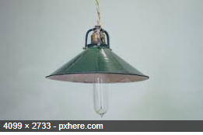 |  |  |  |  |  |  | 인테리어 | 조명_01 | 0.25 | 500 | light_01 |  | 천장에 매달린 조명 램프 같은 타원 형태를 가졌다. 부품에 고장이나 삐걱거릴 거 같은 조명이지만 밝기는 밝다.

 |  |  |  |  |  |  | Material |  |  | 폴리곤 | Color

 |  |  |  |  |  |  | Metal | Glass |  | 200 | Silver | Clear

 |  |  |  |  |  |  | 구성
 |  |  |  |  |  |  | 금속판 |  | 초록색의 금속 판으로 전구의 뒷부분을 감싸 빛을 모아준다.
 |  |  |  |  |  |  | 전구 |  | 투명한 타원형의 전구

바로가기 목록 | 의자_01 | 의자_02 | 침대 | 책상 | 행거 | 소파_01 | 소파_02 | 조명_01 | 조명_02 | 선반 | 책 | 가로등 | 드럼통 | 펜스

인테리어 정보

모델링 예시 |  |  |  |  |  |  | 타입 | 이름 | 높이 | verts | 파일 네이밍 |  | 설명

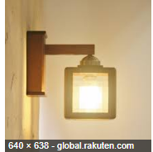 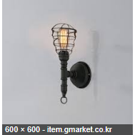 |  |  |  |  |  |  | 인테리어 | 조명_02 | 0.25 | 500 | light_02 |  | 벽과 책상에 사용할 수 있는 ㄱ자의 조명 밝지는 않지만 주변을 은은하게 밝혀주고 있다.

 |  |  |  |  |  |  | Material | Color |  | 폴리곤 |  | special

 |  |  |  |  |  |  | Metal | Black |  | 200 |  | light

 |  |  |  |  |  |  | 구성
 |  |  |  |  |  |  | 벽 고정 판 |  | 검은색의 둥근 금속판
 |  |  |  |  |  |  | 조명 연결 봉 |  | 고정 판과 조명을 연결해 주는 검은색의 봉
 |  |  |  |  |  |  | 조명 |  | 밝기는 조명_01에 비해는 밝지는 않지만 은은하게 빛을 내뿜고 있다.

바로가기 목록 | 의자_01 | 의자_02 | 침대 | 책상 | 행거 | 소파_01 | 소파_02 | 조명_01 | 조명_02 | 선반 | 책 | 가로등 | 드럼통 | 펜스

인테리어 정보

모델링 예시 |  |  |  |  |  |  | 타입 | 이름 | 높이 | verts | 파일 네이밍 |  | 설명

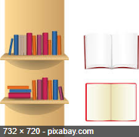 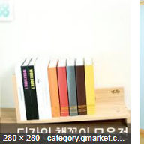 |  |  |  |  |  |  | 인테리어 | 선반 | 0.2 | 400 | bookshelf_01 |  | 책이 一 자로 나열되어 있는 장식용 선반 책들이 고정이 잘 되어 자기의 위치를 잘 지키고 있다.

 |  |  |  |  |  |  | Material | Color |  | 폴리곤 |  | special

 |  |  |  |  |  |  | Wood | Random |  | 50 |  | light

 |  |  |  |  |  |  | 구성
 |  |  |  |  |  |  | 선반 |  | 나무 재질의 선반으로 벽이나 책상에서 볼 수 있다.
 |  |  |  |  |  |  | 여러권의 책 |  | 여러 개의 책이 같이 나열되어 있는 모습을 보여준다.

바로가기 목록 | 의자_01 | 의자_02 | 침대 | 책상 | 행거 | 소파_01 | 소파_02 | 조명_01 | 조명_02 | 선반 | 책 | 가로등 | 드럼통 | 펜스

인테리어 정보

모델링 예시 |  |  |  |  |  |  | 타입 | 이름 | 높이 | verts | 파일 네이밍 |  | 설명

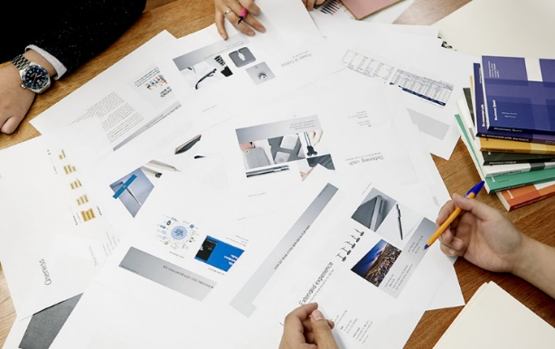 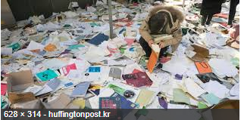 |  |  |  |  |  |  | 인테리어 | 책 | 0.11111111111 | 10 | book_01 |  | 책상 위나 바닥에 뿌려져 있는 책 ( 노 콜라인더, 장식용) 과 뭉치 째 흩어져 있는 종이뭉치

 |  |  |  |  |  |  | Material |  |  | 폴리곤

 |  |  |  |  |  |  | Paper |  |  | 5

 |  |  |  |  |  |  | 구성
 |  |  |  |  |  |  | 책 |  | 책 단권으로 선반 주변에서 볼 수 있으며 책이 닫혀 있으므로 겉표지 밖에 확인할 수 없다.
 |  |  |  |  |  |  | 종이뭉치 |  | 서류와 같은 종이문서들이 버려져 있다.

바로가기 목록 | 의자_01 | 의자_02 | 침대 | 책상 | 행거 | 소파_01 | 소파_02 | 조명_01 | 조명_02 | 선반 | 책 | 가로등 | 드럼통 | 펜스

인테리어 정보

모델링 예시 |  |  |  |  |  |  | 타입 | 이름 | 높이 | verts | 파일 네이밍 |  | 설명

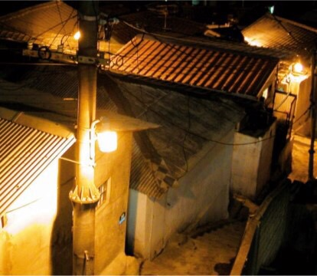 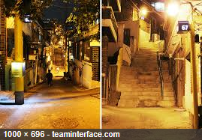 |  |  |  |  |  |  | 조경 | 가로등 | 5 | 300 | streetlight_01 |  | 낡고 오래된 모습이 역력한 가로등 나트륨등 특유의 저녁노을 같은 주황 가로등빛 밝지는 않지만 뭉치면 밝다.

 |  |  |  |  |  |  | Material |  |  | 폴리곤 |  | special

 |  |  |  |  |  |  | Metal |  |  |  |  | light

 |  |  |  |  |  |  | 구성
 |  |  |  |  |  |  | 가로등 몸통 |  | 가로수 나무처럼 일자로 쭉 뻗은 캐릭터 크기의 5배 정도의 높이를 자랑한다.
 |  |  |  |  |  |  | 나트륨 등 |  | 주황 빛을 내뿜는 등으로 작은 밥솥 같은 약간 불투명한 유리
 |  |  |  |  |  |  | 나트륨 등 판 |  | 등을 감싸고 고정하고 있는 철판으로 나트륨 등의 상부를 검정 철판으로 감싸고 있다.

바로가기 목록 | 의자_01 | 의자_02 | 침대 | 책상 | 행거 | 소파_01 | 소파_02 | 조명_01 | 조명_02 | 선반 | 책 | 가로등 | 드럼통 | 펜스

인테리어 정보

모델링 예시 |  |  |  |  |  |  | 타입 | 이름 | 높이 | verts | 파일 네이밍 |  | 설명

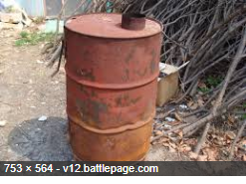 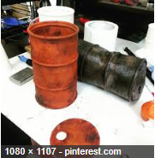 |  |  |  |  |  |  | 조경 | 드럼통 | 0.5 | 400 | drum_01 |  | 3개의 마디를 가진 기름때가 낀 갈색 드럼통 녹이 슬어 황톳빛을 띠는 드럼통, 기름때에 찌들어 갈색인 드럼통

 |  |  |  |  |  |  | Material | Color |  | 폴리곤

 |  |  |  |  |  |  | steel | red clay | brown | 200

 |  |  |  |  |  |  | 구성
 |  |  |  |  |  |  | 트럼통 |  | 원기둥 형태의 통으로 중간에 3개의 마디가 존재한다.
 |  |  |  |  |  |  | 뚜껑 |  | 원형의 드럼통의 뚜껑으로 주변에 굴러다닌다.

바로가기 목록 | 의자_01 | 의자_02 | 침대 | 책상 | 행거 | 소파_01 | 소파_02 | 조명_01 | 조명_02 | 선반 | 책 | 가로등 | 드럼통 | 펜스

인테리어 정보

모델링 예시 |  |  |  |  |  |  | 타입 | 이름 | 높이 | verts | 파일 네이밍 |  | 설명

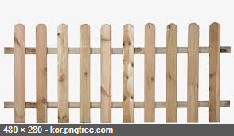 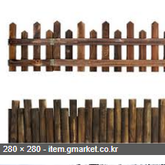 |  |  |  |  |  |  | 조경 | 펜스 | 0.5 | 500 | fence_01 |  | 길의 구역을 나타낼 펜스, 6개의 펜스로 연결되어 있다. 부숴지지는 않지만 플레이어가 넘을 수 있는 담벼락이 존재하고 전장의 길을 유추해 볼 수 있다.

 |  |  |  |  |  |  | Material | Color |  | 폴리곤

 |  |  |  |  |  |  | Wood | Light Brown |  | 200

 |  |  |  |  |  |  | 구성
 |  |  |  |  |  |  | 울타리 |  | 나무 재질의 울타리로 일정한 간격으로 세워져 있다.

